Sheet1
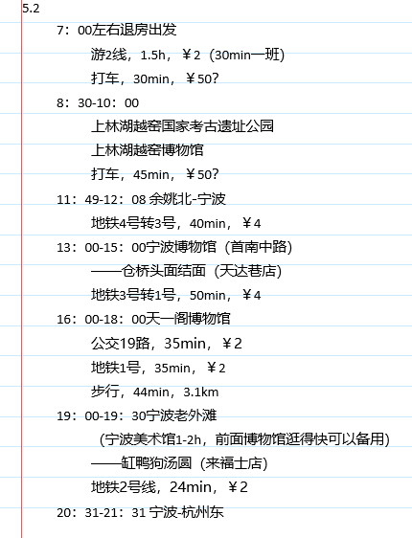
行 |  | 费用/单价 | 耗时 | 五月预算
 | 杭-慈 | 68.5 | 39min | 伙食 | 650 | 512.81
 | 慈-杭 | 71 | 38min | 生活 | 800
 | 杭-宁 | 125 | 77min | 包 | 92.8
 | 宁-杭 | 102.5 | 108min | 饮食 | 103.8
 | 宁波市区 | 62 |  | 话费 | 30
 | 南京市区 | 50 |  | 火车手续费 | 11
 | 总和 | 479 |  | 微信留 | 50
住 | 慈溪 | 130.5 |  | 葫芦娃 | 248.6
 | 南京 | 127.5 |  | 迟来亭 | 229
 | 总和 | 258
食 | 预算总和 | 330
门票 | 天一阁 | 30 |  | 已消费 | 675.7
 | 大报恩寺 | 45 |  | 预算和 | 949.6
 | 南京总统府 | 17.5
 | 古生物馆 |  | 只在周末开放……
 | 南京博物院 | 0 | 注意周二才开放 |  | 514
 | 总和 | 30
未消费 |  | 472
总 |  | 611.5
 |  | 139.5

